상품제안서
카카오 KFKM-200 춘식이 무선 키보드 마우스 세트 | 상품코드: F29378

 |  |  |  |  |  |  | 02-412-0044 | www.easy1.co.kr
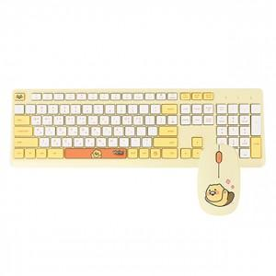

【상세/제작정보】 | 강력한 2.4GHz 무선 연결

【인쇄/포장옵션】 | / 포장지포장

【공급단가】 | 수량 | 10~ | 50~ | 100~ | 300~ | 500~
*VAT별도 | 단가 | 28,140원 | 27,670원 | 26,970원 | 26,500원 | 25,800원

【상품 URL】 | http://www.easy1.co.kr/src/goods_detail.php?gdno=29378

